FORMATO GQ-016
PROPUESTA DE MEJORA | PROPUESTA DE MEJORA O INNOVACIÓN |  |  |  | REGISTRO
 |  |  |  |  | COPIA CONTROLADA
 |  |  |  |  | COD GQ-016-R | VERSION 0,5
 |  |  |  |  | FECHA 18-mar-21 | PAGINA 1 DE 1

Nombre de la propuesta: | APLICATIVO SOLICITUD DE GESTIÓN CARROS DE APOYO
Nombre de la persona o equipo que genera la PM: | JAMES JUNIOR MERCADO RODRIGUEZ

SITUACIÓN INICIAL |  |  | SITUACIÓN FINAL
En el proyecto claro masivo se maneja el recurso de 6 carros tipo vans, que prestan apoyo de escalera y entrega de equipos / material en terreno, la gestion es solicitada inicialmente por el tecnico via whatsapp al conductor/aux enviando la ubicación y finalidad del requerimiento. Desde mi dependencia como analista integral de transporte y calidad realizo un seguimiento por via GPS de los carros, pero el tecnico no posee dicha herramienta, asi como no puede vizualiar el tiempo estimado de gestion y adicional no sabe el orden en el cual se encuentra la solicitud. |  |  | La propuesta de mejora que deseeo implementar consiste de la siguiente forma: generar un aplicativo que TODOS los tecnicos cuenten por donde puedan solicitar el apoyo de escalera al conductor, al momento de la solicitud del tecnico le llegue una notificacion al conductor (NOMBRE DE TECNICO, CONTACTO, UBICACIÓN, CUENTA OT, TIPO DE SERVICIO) adicional a lo anterior al momento de confirmacion del conductor le llegue una notificacion al tecnico de la confirmacion de la gestion y en dicha notificacion le muestre el turno al cual la solicitud se encuentra. QUE BUSCO CON LA PROPUESTA? conocer la gestion por zona, conocer el tiempo promedio de desplazamiento, conocer la cantidad de gestiones realizadas en el dia a dia para tema comision, conocer tecnico/carpeta de mayor cantidad de solicitudes y adicional tener una trazabilidad de dia a dia de gestion de los carros de apoyo y solicitud de las mismas en temas de gasto.

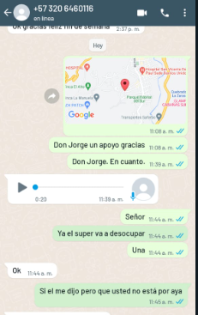
FOTO O DIBUJO INICIAL |  |  | FOTO O DIBUJO FINAL
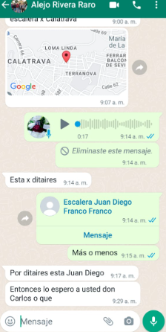 |  |  | En esta parte seria la generacion de una app interactiva que permita generar la respectiva solicitud.

Objetivo: | Analizar tiempos de gestion ante solicitud de tecnicos a gestion de carros de apoyos.
Alcance: | El alcance de la propuesta consiste en solo ser directo entre tecnico -conductor y solo en pro de mejora continua de proyecto claro masivo
Requerimientos: | Aplicativo interactivo de solicitud de apoyo de escalera y seguimiento via GPS de tecnico y conductor

Elaborado por: Coordinadora Sistemas Integrados de Gestión Natalia Lopez Marin |  | Revisado por: Dirección de I+D Marlon Alberto Henandez Arboleda |  | Aprobado por: Director de procesos Walter Jimenez

